Sheet1
序号 | 游戏名称 | 题型 | 示意图 | 目标玩法（较示意图有调整） | 使用频率 | 录音（语速与教材相当） | 使用场景 | 基本动态要求 | 题目数量 | 适用内容 | 是否随机出题
1 | Pick it up夹娃娃 | 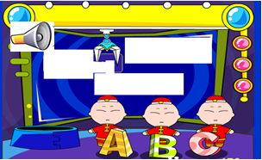 听音选字母/单词 |  | 夹娃娃机里边有三个可爱的娃娃（不一定是人偶形象，可以是小兔子等动物）、娃娃的衣服上画着字母或者单词图片，边上有一个喇叭和一个装娃娃的东西，喇叭自动播放（点击也能播放），点击正确的单词，娃娃装起来，点击箭头进入下一题。答案错误出错的音效+”try again“。 | 高频 | 成年女声：Listen and pick the right one. 成年女声：Yes! Well done! 成年女声：No. Try again. | 巩固复习；老师操作，一边问孩子们，Is it a …?最后答案正确并且游戏播放字母声音时，让孩子也跟读。 | 夹爪移动、夹起东西、放到盒子里 | 不固定 | Letters & words：所有单词 | 是
2 | Feed the monster怪兽饿了 | 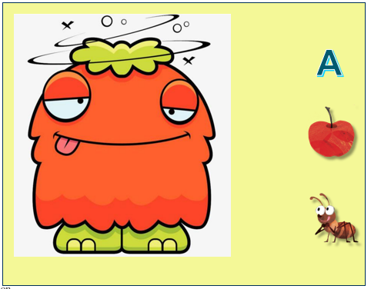 听音选图 |  | 1、开始是一个动态的怪兽、饥饿状，有三个食物图片选项。怪兽吼叫其中一种食物（点击怪兽可重听）。2、把物品拖到怪兽嘴里，怪兽满意地吃掉，如果答案不正确，怪兽吼叫“No”并作生气状。3、点击箭头进入下一题。 | 高频 | 成年女声：The monster is hungry! And he would eat many things! Listen and feed him the right food! 成年女声（可爱的怪兽）：Hmm, yummy! 成年女声（可爱的怪兽）：No! I don't want this! | 巩固复习；老师问孩子们要喂哪一个？然后老师拖动， 最后答案正确并且游戏播放单词时，让孩子也跟读字母或单词。 | 怪兽饥饿、怪兽吼叫、怪兽吃东西 | 不固定 | Letters & words & short sentence（可用图表示的句子）：所有单词 | 是
3 | Get the banana取香蕉 | 看图选字母 | 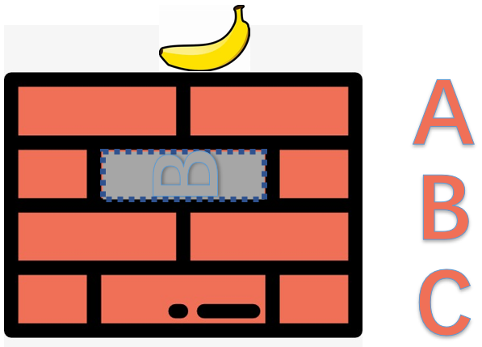 | 1、一只猴子站在墙底下，墙顶有一根香蕉，墙中间一块砖头不结实，边上有三个字母选项。2、不结实的砖头上有一个字母的阴影，把对应的字母拖过来，则变成结实的，播放字母声音，猴子欢快地爬上墙拿到了香蕉，出对的音效以及字母声音，点击箭头进入下一题；答案错误出错的音效+”try again“。有三个字母选项给孩子们拖动。 | 高频 |  | 巩固复习；老师操作，一边问孩子们，Is it a …?最后答案正确并且游戏播放字母声音时，让孩子也跟读。 | 猴子想拿香蕉、猴子爬上墙拿到香蕉。 | 不固定 | Letters | 是
4 | Catch the orange摘橘子 | 听音选字母 | 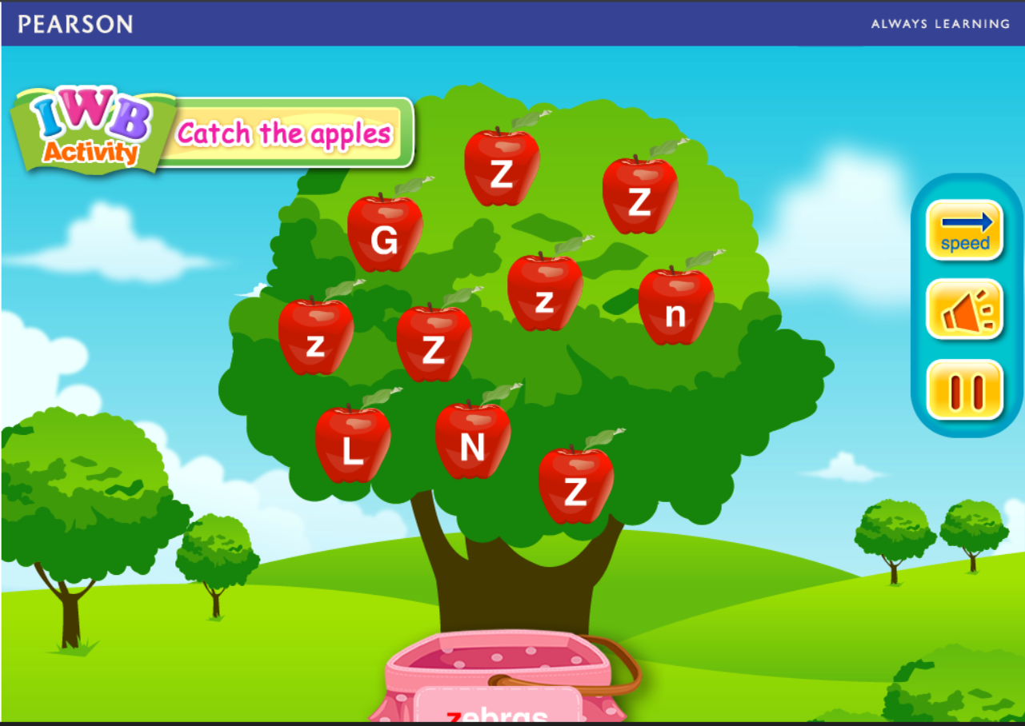 | 1、点开是一个果园，其中一棵长了很多桃子（不可以是苹果），果实上写着字母。2、喇叭自动提示（点击也能播放）目标字母发音如z，果实一个一个地抖动并往下掉，移动篮子接z果，接对了提示对的音效然后读z，如果不对提示错误音效+语音“Try again”。3、对了点箭头进入下一轮如N。 | 高频 |  | 巩固复习；老师一边移动篮子一边问孩子们接不接这个。最后答案正确并且游戏播放字母或者phonics时，让孩子也跟读。 | 苹果抖动 | 不固定 | Letters & phonics | 是（随机出题是指：随机从提供的若干字母或者单词中选其中几个作为选项，题目对于用户来说不是固定的。比如某次的第一题是 Z声音, GZLN选项，重新开始玩的第一题是 N声音， LZGN选项。每一题的选项个数是固定的）。
5 | Search for it透视镜 | 听音选字母/图 | 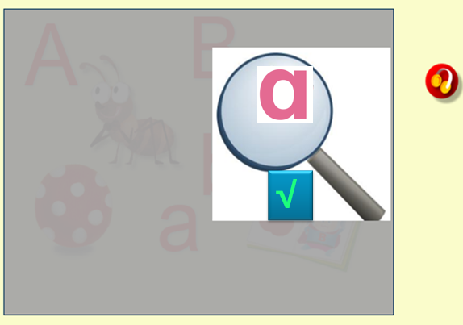 | 1、开始是一个镜子以及一块遮罩效果的图。2、喇叭自动播放（点击也能播放），听声音，移动透视镜找声音对应的字母如Aa或者苹果图片，然后点勾确认，如果答案正确出来对的音效然后读Aa或者apple，然后点击箭头进入下一题。如果不对出来错的音效+"try again"。 | 高频 |  | 巩固复习；老师操作，一边问孩子们Is this …? 最后答案正确并且游戏播放单词时，让孩子也跟读字母或单词。 | 镜子移动 | 不固定 | Letters & words：所有单词 | 是
6 | Roll and say滚动条 | 看图说词 | 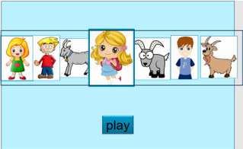 | 1、开始有一串图片在滚动，带音效，下方有play按钮。2、按play之后，停下来，居中的图片突出显示。 | 高频 |  | 巩固复习；老师点，然后问孩子们What is it，小孩子说girl。最后答案正确并且游戏播放单词时，让孩子也跟读单词。 | 图片滚动 | 不固定 | letters & words：所有单词 | 是
7 | Watch a show看表演 | 看图选音 | 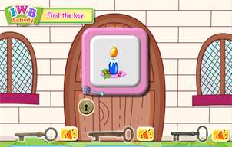 | 1、舞台拉上帷幕场景（不能是门），幕上画了东西比如一支蜡烛，三个魔法棒，魔法棒旁边带了喇叭，点击可以听不同单词的声音。2、把魔法棒拖到帷幕上，如果对了，有对的音效并且拉开帷幕，拉开后是一个小丑在表演（需要三个不同的动态，每题随机出现一个），如果不对提示错的音效+语音“Try again”。3、对了点箭头进入下一题如table。 | 高频 |  | 巩固复习；老师指着图片问这是什么，然后点击对应的钥匙问Is it right? 最后答案正确并且游戏播放单词时，让孩子也跟读单词。 | 拉开帷幕效果、小丑表演 | 不固定 | words：所有单词 | 是
8 | Panda climbing熊猫攀爬 | 听音选图 | 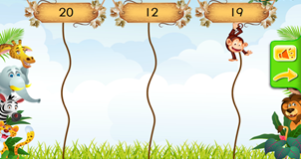 | 1、点开是一个动物运动会的场景，熊猫准备爬上一棵大树（不能是猴子）。2、喇叭自动提示（点击也能播放）目标单词如19，然后点击对应的答案提示对的音效，熊猫成功爬到顶上，然后读19+欢笑声，如果点击其他提示错的音效+语音“Try again”。3、对了点箭头进入下一题如12。 | 高频 |  | 巩固复习；老师带着孩子们一起选，问孩子们哪一个是正确的。最后答案正确并且游戏播放单词时，让孩子也跟读单词。 | 其他动物的动态，熊猫爬上去的动态 | 不固定 | words：所有单词 | 是
9 | Flipping fun翻卡片 | 听音选图 | 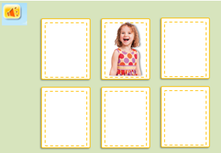 | 1、点开是六张牌，先显示所有卡片的图片，停留2秒，然后翻转看到牌背面。2、喇叭自动播放（点击也能播放）声音如girl，小孩子凭借记忆找到目标后点击，然后翻转查看是否正确；如果正确播对应的音效然后读girl+女孩笑声，然后点箭头进入下一个单词，如果不正确提示“try again”。 | 高频 |  | 巩固复习；老师问孩子们是哪一个，最后答案正确并且游戏播放单词时，让孩子也跟读单词。 | 卡片翻转 | 一题 | Letters & phonics & words：所有单词、尤其不uncle和father这类不好直接从图片判断，需要先分辨记忆一下的 | 是
10 | Penguin surfing企鹅冲浪 | 听音选图 | 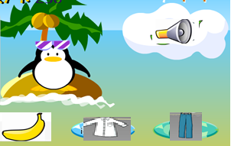 | 1、海里有个小企鹅站在冲浪板上，靠在岛上岸边，很想去冲浪，但是只有答对题才能去。有喇叭和三个图片选项。2、喇叭播放（点击可以重听）单词如zebra，点击对应图片，选对了出对的音效，小企鹅快乐地去冲浪去了，点击箭头进入下一题。选错了提示“try again”，小企鹅不开心。 | 高频 |  | 巩固复习：老师来操作，问孩子们要收哪一件？ | 风吹海水、树叶微动、小企鹅去冲浪 | 不固定 | words：所有单词 | 是
11 | Panda jumping熊猫跳跳 | 听音选图 | 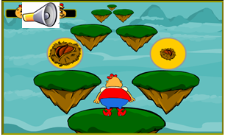 | （这个游戏的引导特别清晰，其他游戏可借鉴）1、小熊猫站在一个悬空岛上，要去对面的某座山找竹子吃，需要根据语音指令来挨个岛跳过去。它的前面每次有两个岛可以点击选择。2、点击喇叭可重听，选对了可成功跳上去，并且提示对的音效，错了掉下去，提示错的音效。无论对错，完成后都进入下一题。 | 高频 |  | 巩固复习；老师来操作，问孩子们是这个选项吗？ | 小熊跳上岛、小熊掉下去，小熊成功跳到山上。 | 不固定 | words：同类词，比如big/small、yellow/blue、 | 是（成组出现）
12 | Send a card猴子寄信 | 听音选图 | 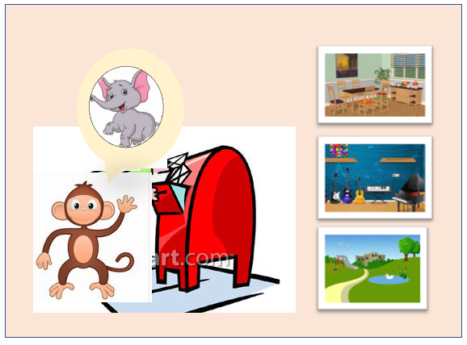 | 1、小猴子站在邮筒前，脑海里出现依次各个在远方的动物朋友们，想寄朋友们明信片。边上有三张明信片。2、小猴子说“Send a postcard of a park.”（点击猴子可重听），点击正确的图片，卡片成功放进邮筒里，出对的音效，点击箭头进入下一题。点击错误的图片，出错误的音效提示"try again"。 | 高频 |  | 巩固复习；老师来操作，问孩子们是这个选项吗？ | 猴子投邮件 | 不固定 | words: 所有单词，尤其地点名词 | 是
13 | Help the goat帮帮山羊 | 听音选图 | 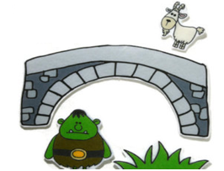 | 1、画面是一只山羊在桥的一端，另一端是野草茂盛的山坡，中间隔着一个怪兽。画面还有3个图片选项。2、需要满足怪兽的要求才能到对岸吃草。怪兽吼叫如"yo-yo"（点击怪兽可重听），点击或者拖拽对应的答案，怪兽收到很开心，再播放一次yo-yo。放山羊过去吃到草。答案不对，怪兽作生气状，语音提示“Try again”。点击箭头进入下一题。 | 高频 |  | 巩固复习；老师来操作，问孩子们怪兽想吃什么？是这个选项吗？最后答案正确并且游戏播放单词时，让孩子也跟读。 | 怪兽动、怪兽生气、怪兽开心、山羊跑过去吃到草。 | 不固定 | words：全体实物单词 | 是
14 | Smash the golden egg砸金蛋 | 看图听音 | 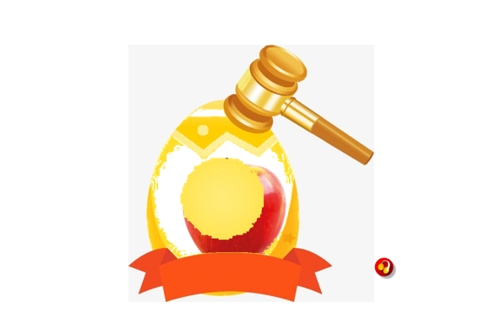 | 1、点开画画是一个金蛋，边上有一个锤子。2、点击放在一旁的锤子，锤子砸向金蛋，每砸一次露出20%、50%、100%的图片，同时伴有撞击的音效。图出来以后，喇叭自动播放（点击也能播放）单词。 | 高频 |  | 新知学习；老师操作或者请一个孩子，一边问小孩子们What is this? 最后答案正确并且游戏播放单词时，让孩子也跟读单词。 | 金蛋被砸 | 一题 | words：部分不好找实物realia的单词 | 否
15 | Feed the fish会说话的鱼 | 听音选图 | 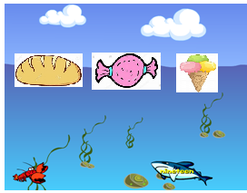 | 1、喂鱼的场景，某个地方有三种不同的食物（图片），一条鱼在游。2、鱼游到中间说单词如bread（点击鱼能重听），把对的食物拖到鱼身上提示对的音效然后读bread，鱼欢快地游走。如果不对提示错误音效+语音“Try again”。3、对了点箭头进入下一题如cake。5、需要5条不同的鱼，超过5题时重复使用。 | 中频 |  | 巩固复习；老师来操作，问孩子们这条鱼想吃什么？最后答案正确并且游戏播放播放字母或者phonics时，让孩子也跟读。 | 波浪、海藻、鱼在动 | 不固定 | words：食物单词 | 是
16 | What's gone小偷来了 | 听音选图 | 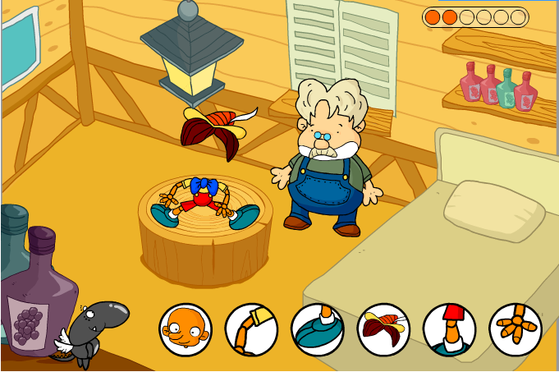 | 1、小精灵（不能是老爷爷）做了一个玩偶，满意地飞出去了，小偷来了，偷掉了一个身体部位，小精灵回来后补上。2、身体部位选项有三个，随机出来，点击图片读单词如head。3、拖拽正确的图片到玩偶身上，提示对的音效并且再读一遍单词，如果不对提示错误音效+语音“Try again”。3、对了自动进入下一题如小偷偷了hand。4、身体部位：arm、ear、eye、face、finger、foot、hair、hand、head、knee、mouth、neck、nose、shoulder、teeth、toe（从中选3-16个）。 | 中频 |  | 新知学习/巩固复习；老师操作，一边问what is missing? | 做玩偶、去睡觉、小偷偷东西 | 不固定 | words：身体部位 | 是
17 | Make a photo拍合照 | 听音选图 | 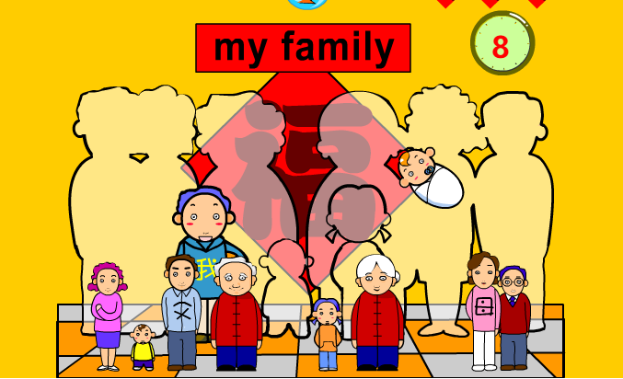 | 1、人物站好（不写中文），后面是待填充的大照片（或者是一两排椅子）。2、点击人物可以听声音如"father”，把人物拖到对应的地方则提示对的音效并且再读一遍单词。如果不对提示错的音效+"try again“。3、人数范围3-10，全部人物分别是：me、queen、uncle、brother、daddy、grandfather、grandmother、mummy、sister、aunt。4、另外需要一个人物cosplay职业的：queen、daddy/a doctor(表示爸爸是一个医生)、mummy/a nurse、uncle/a postman、 grandmother/a driver、 brother/a fireman、me/a policeman、aunt/a teacher、grandfather/a waiter、sister/a policewoman（只学习家庭成员时，不需要职业形象，因为会干扰孩子） | 中频 |  | 新知学习/巩固复习；老师操作，一边问Who is this? Which place should he/she go? | 无 | 1（需要不同的组合） | words：人物 | 是
18 | Clown acting小丑做动作 | 听音看图 | 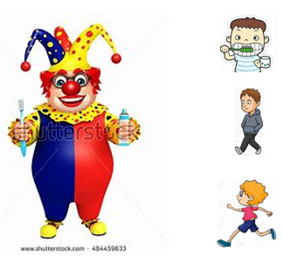 | 1、场景是一个可爱的小丑，说"I can do many things. Tell me and I will show you"，边上有若干个图片（需要3、4、5、6个的布局设计）。2、点击图片可以播放单词，然后小丑表演。动作带点滑稽效果，比如刷牙的时候没杯子没水，小丑往嘴里一送想漱口才知道并作惊讶表情，然后再播放单词（否则小孩容易被滑稽效果分心）。动作单词包括：brush、clean、climb、cook、dance、draw、drink、jump、read、run、sing、slide、swing、walk、wash、write。3、图片个数：3-7 | 中频：第三、五、六册 | 小丑：I can do many things. Tell me and I will show you. 小丑：I can brush my teeth(emphasize can). I can clean my face. I can…… | 新知学习/巩固复习；老师带着孩子们一起决定要小丑表演某个动作。 | 小丑的各种动作 | 不固定 | words：动作 | 是
19 | It's raining收衣服 | 听音选图 | 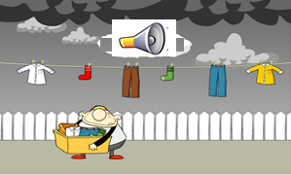 | 1、天黑快下雨的场景，露天绳子上晒着若干件衣服（需要3、4、5、6件布局设计），有个人抱着箱子准备收衣服。还有喇叭。2、喇叭播放单词声音比如socks（点击可重听），点击对应图片，选对了把衣服放箱子里（绳子上没有了），提示对的音效，继续收下一件衣服，选错了人物被淋雨并语音提示”try again“。3、全部衣服收完之后点箭头进入下一题。4、衣服单词：boots、cap、coat、handbag、hat、jacket、scarf、shirt、shoes、skirt、socks、trousers、T-shirt。 | 中频：第三册、第六册 |  | 巩固复习：老师来操作，问孩子们要收哪一件？ | 下雨前风起云涌、被雨淋、衣服装箱子 | 不固定 | words：服装 | 是
20 | My farm我家农场 | 听音选图 | 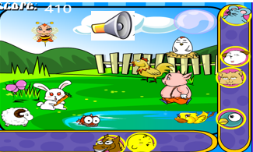 | 1、点开是一个农场（可能有部分动物或者没有），有草地、池塘等。2、边上有喇叭和若干幅动物图片（需要3、4、5、6个的布局设计）。3、喇叭播放动物单词如dog（点击可以重听），根据声音点动物图片，如果对了，在农场合适位置出现该动物+动物叫声，边上的图片消失。接着播放下一个动物。如果全部完成，点箭头进入下一题。如果不对，提示错的音效以及语音”try again“。3、农场单词：a bird、a butterfly、a cat、a cow 、a dog、a duck、a fish、a goat、a hen、a horse、a mouse、a parrot、a rabbit、a sheep、a spider、a tortoise、an egg、an insect、pig。 | 低频：第四册、第六册 |  | 巩固复习。老师来操作，听完问孩子要选哪个。过程中注意引导孩子们多跟读、多开口。 | 无 | 不固定 | words：农场动物 | 是

